7-2チェックリスト (新規・更新)
建築士事務所登録 |  |  |  |  |  |  | 提出時チェックリスト
このチェックリストは、書類が揃っているか確認していただくためのものです。
お手数をおかけしますがコピーはせず、１つずつ確認しながらチェックを入れてください。
□をクリックしていただくと✓が入ります。
建築士事務所名称
書類作成者名
TEL / FAX |  |  |  | TEL： |  |  |  | FAX：
E-mail

※ 書類提出前に下記の書類が作成・添付されているかチェックし、申請書と一緒に提出してください。
書類は、クリップ留め（ホッチキス・パンチ）使用しないでください
書類は、クリップ留めにしてください。（ホッチキス・パンチ）は使用しないでください。
○ 様式１－２ ： 所属建築士名簿（第二面） 管理建築士を筆頭に全員記入してください。
○ 様式３ ： 業務概要書（新規の場合は不要）
○ 様式４ ： 略歴書（登録申請者が管理建築士を兼ねる場合は１部）
○ 様式６-１ ： ビルの場合には建物の全景、標識の登録年月日が確認でき、実務をする部屋全体を撮影
○ 定款の写し ： 定款の最終ページの余白部分に「原本に相違ない」旨を記入してください。
令和○年○月○日
○○株式会社
代表取締役 ○○○○ 法人印 （押印が必要なのは、この書類だけです）
○ 事務所の所在地の確認書類
個 人 ： 住民票
法 人 ： 履歴事項全部証明書
共通事項 ① 自己所有の物件が事務所の場合：不動産登記事項証明書（建物）原本等
② 賃貸の場合：賃貸契約書の写し
○ 管理建築士の住民票 ： 令和４年11月から必要です。
○ 管理建築士の専任を証明するもの ： 退職後6ヶ月以内の場合には、退職証明書等を添付してください。
○ 県知事指定講習会受講証明書の写し ： 令和5年1月から添付書類に追加されます。
 | 順番 | 大分 様式№ | 個人 | 法人 | 必要書類チェック
チェックリスト | 1 | 様式7-2 |  |  |  | 提出時チェックリスト
事務所登録 新規 ・ 更新 | 2 | 様式1-1 |  |  |  | 建築士事務所登録申請書（第一面）
 | 3 | 様式1-2 |  |  |  | 所属建築士名簿（第二面）
 | 4 | 様式1-3 |  |  |  | 役員名簿（第三面）
 | 5 | 様式2 |  |  |  | 手数料振込証明書
 | 6 | 様式3 |  |  |  | 業務概要書
 | 7 | 様式4 |  |  |  | 略歴書 登録申請者（添付書類(ロ））
 |  |  |  |  |  | 略歴書 管理建築士（添付書類(ロ））
 | 8 | 様式5 |  |  |  | 誓約書
 | 9 | 様式6-1 |  |  |  | 事務所付近の見取り図
 | 10 | 様式6-2 |  |  |  | 事務所内外の写真
 | 11 | 様式7-1 |  |  |  | 建築士事務所登録台帳
添付書類 |  |  |  |  |  | 定款の写し
 |  |  |  |  |  | 登記事項証明書（履歴事項全部証明書）
 |  |  |  |  |  | 開設者の住民票等
 |  |  |  |  |  | 事務所の賃貸借契約書の写し
 |  |  |  |  |  | 不動産登記事項証明（原本）
 |  |  |  |  |  | 管理建築士の建築士免許証の写し
 |  |  |  |  |  | 管理建築士講習修了証の写し
 |  |  |  |  |  | 管理建築士の住民票
 |  |  |  |  |  | 管理建築士の専任を証明するもの
 |  |  |  |  |  | 直近に提出した業務報告書（第一面）の写し（更新の場合）
 |  |  |  |  |  | 県知事指定講習会受講証明書の写し
 |  |  |  |  |  | 本人確認用（運転免許証等）
 |  |  |  |  |  | 建築士免許証又は建築士免許証明書
 |  |  |  |  |  | 郵送返信の場合：封筒またはレターパック（宛名記入）

事前チェックの書類は、Ｅｘｃｅｌのままお送りください。
※書類提出前に必ず事前チェックを受け、訂正がない状態の書類をお送りください。
 | 事務所登録専用アドレス |  |  |  |  | jtouroku@oita-arch.jp

1-1申請書
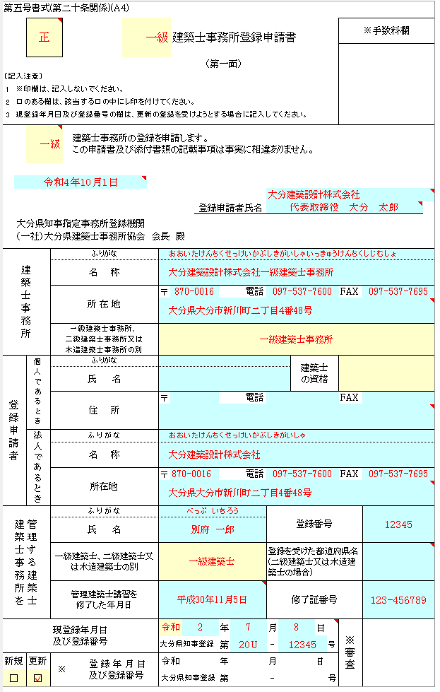
第五号書式(第二十条関係)(Ａ４)

黄色：プルダウン▼の場合：該当するものを選択
〃 なしの場合：□をクリックすると✓が入ります
 |  | 正 |  |  |  |  |  | 建築士事務所登録申請書 |  |  |  |  |  |  |  | ※手数料欄

水色は入力箇所
 |  |  |  |  |  | （第一面）
〔記入注意〕
1 | ※印欄は、記入しないでください。
正・副はリストから選択するようになっています
正を印刷後に書類の内容をご確認いただき、修正がなければリストを副に変更し印刷を行ってください
2 | □のある欄は、該当する□の中にレ印を付けてください。
3 | 現登録年月日及び登録番号の欄は、更新の登録を受けようとする場合に記入してください。

 |  | 0 |  | 建築士事務所の登録を申請します。 この申請書及び添付書類の記載事項は事実に相違ありません。

 |  |  |  |  |  |  |  |  | 登録申請者氏名

大分県知事指定事務所登録機関
（一社）大分県建築士事務所協会 会長 殿

建築士事務所 |  |  | ふりがな
 |  |  | 名 称
所在地および住所
○ 個人：住民票記載の住所
○ 法人：履歴事項全部証明書に記載の住所（本店所在地）
○ 共通事項：①自己所有の物件が事務所の場合
・不動産登記事項証明書（建物）原本等
②賃貸の場合：賃貸契約書の写し
 |  |  | 所 在 地 |  |  |  | 〒 |  |  |  | 電話 |  |  |  |  | FAX

 |  |  | 一級建築士事務所、
 |  |  | 二級建築士事務所又は
 |  |  | 木造建築士事務所の別
登録申請者 |  | 個人であるとき | ふりがな |  |  |  |  |  |  |  |  |  | 建築士 の資格
 |  |  | 氏 名

 |  |  | 住 所 |  |  |  | 〒 |  |  |  | 電話 |  |  |  |  | FAX

 |  | 法人であるとき | ふりがな
 |  |  | 名 称

 |  |  | 所在地 |  |  |  | 〒 |  |  |  | 電話 |  |  |  |  | FAX

管理建築士講習の修了年月日を記入してください
（発行年月日ではありません）
管理する建築士 建築士事務所を |  |  | ふりがな |  |  |  |  |  |  |  |  | 登録番号
 |  |  | 氏 名

 |  |  | 一級建築士、二級建築士又は木造建築士の別 |  |  |  |  |  |  |  |  | 登録を受けた都道府県名(二級建築士又は木造建築士の場合)

更新の場合に記入、新規の場合は空欄
 |  |  | 管理建築士講習を 修了した年月日 |  |  |  |  |  |  |  |  | 修了証番号
新規・更新に✓をしてください。

現登録年月日 及び登録番号 |  |  |  |  |  |  |  |  |  | 年 |  | 月 |  | 日 |  | ※審査
 |  |  |  |  |  |  | 大分県知事登録 |  |  | 第 |  | - |  |  | 号
新規 |  | 更新 | ※ |  | 登 録 年 月 日 及び登録番号 |  | 令和 |  |  | 年 |  | 月 |  | 日
□ |  | □ |  |  |  |  | 大分県知事登録 |  |  | 第 |  | - |  |  | 号

1-2所属建築士
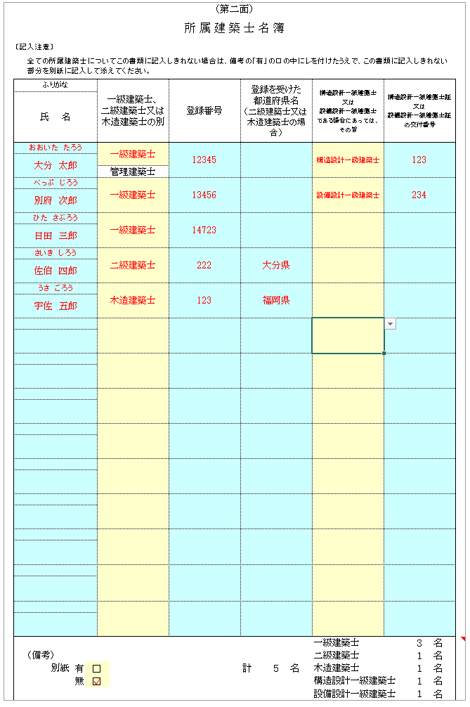
黄色：プルダウン▼の場合：該当するものを選択
〃 なしの場合：□をクリックすると✓が入ります
（第二面）
 | 所 属 建 築 士 名 簿

 | 〔記入注意〕
 |  | 全ての所属建築士についてこの書類に記入しきれない場合は、備考の「有」の□の中にレを付けたうえで、この書類に記入しきれない部分を別紙に記入して添えてください。
水色は入力箇所
 | ふりがな |  |  |  |  | 一級建築士、 二級建築士又は木造建築士の別 | 登録番号 | 登録を受けた 都道府県名 （二級建築士又は木造建築士の場合） |  |  | 構造設計一級建築士 又は 設備設計一級建築士 である場合にあっては、 その旨 | 構造設計一級建築士証又は 設備設計一級建築士証の交付番号
 | 氏 名

○管理建築士を筆頭に、所属建築士全員を記入
・他事務所に管理建築士として登録されている建築士は、
当該建築士事務所の所属建築士になることはできません。
・同一人で建築士免許登録の種別が複数ある場合には、
上位級のみ記入
 |  |  |  |  |  | 管理建築士

・1枚に記入しきれない場合には、別紙（有）に✓を入れ
別紙（1-2所属建築士のシートをコピー）に記入してください。
・所属建築士を記入すると建築士の人数が表示されます。
人数に間違いがないか確認してください。
・別紙（有・無）に✓を入れてください。

 |  |  |  |  |  |  |  |  |  |  | 一級建築士 |  | 0 | 名
 |  | （備考） |  |  |  |  |  |  |  |  | 二級建築士 |  | 0 | 名
 |  |  | 別紙 | 有 | □ |  |  | 計 | 0 | 名 | 木造建築士 |  | 0 | 名
 |  |  |  | 無 | □ |  |  |  |  |  | 構造設計一級建築士 |  | 0 | 名
 |  |  |  |  |  |  |  |  |  |  | 設備設計一級建築士 |  | 0 | 名

1-3役員名簿
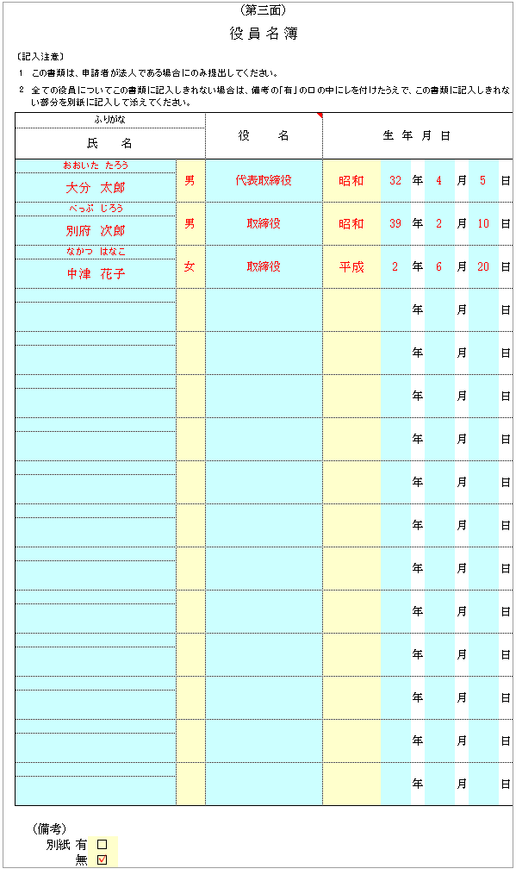
黄色：プルダウン▼の場合：該当するものを選択
〃 なしの場合：□をクリックすると✓が入ります
（第三面）
 | 役 員 名 簿

水色は入力箇所
 | 〔記入注意〕
 | 1 | この書類は、申請者が法人である場合にのみ提出してください。
 | 2 | 全ての役員についてこの書類に記入しきれない場合は、備考の「有」の□の中にレを付けたうえで、この書類に記入しきれない部分を別紙に記入して添えてください。

 | ふりがな |  |  |  |  | 役名 | 生 年 月 日
 | 氏 名

・履歴事項全部証明書に記載されている業務を執行する役員を
記入してください。
・監査役、監事等は除きます。
・社内肩書（会長、社長、専務、常務）等ではなく、履歴事項
全部証明書の表記どおりに記入してください。
 |  |  |  |  |  |  |  | 年 | 月 | 日

 |  |  |  |  |  |  |  | 年 | 月 | 日

 |  |  |  |  |  |  |  | 年 | 月 | 日

 |  |  |  |  |  |  |  | 年 | 月 | 日

 |  |  |  |  |  |  |  | 年 | 月 | 日

 |  |  |  |  |  |  |  | 年 | 月 | 日

 |  |  |  |  |  |  |  | 年 | 月 | 日

 |  |  |  |  |  |  |  | 年 | 月 | 日

 |  |  |  |  |  |  |  | 年 | 月 | 日

 |  |  |  |  |  |  |  | 年 | 月 | 日

 |  |  |  |  |  |  |  | 年 | 月 | 日

 |  |  |  |  |  |  |  | 年 | 月 | 日

 |  |  |  |  |  |  |  | 年 | 月 | 日

 |  |  |  |  |  |  |  | 年 | 月 | 日

 |  |  |  |  |  |  |  | 年 | 月 | 日

 |  | （備考）
 |  |  | 別紙 | 有 | □
 |  |  |  | 無 | □

2手数料
黄色：プルダウン▼の場合：該当するものを選択
〃 なしの場合：□をクリックすると✓が入ります
手数料振込証明書

水色は入力箇所

新規の場合：①登録手数料を振り込みされたあとは、早急に申請手続きを行ってください。
ATMから個人名で振り込まれた場合などは、どこの事務所の手数料
なのかが分かりませんので、ご協力をお願いします。
②登録手数料と証明願の手数料を一緒に振り込みされた場合には、
証明願の用紙も一緒に提出してください。
ただし、証明願は登録後でないと発行できませんのでご注意ください。
振込方法や振込用紙に指定はありませんので、手数料振込証明書には入金確認が出来るものを貼付してください。
※振込先が令和4年11月から【ゆうちょ銀行】から【大分銀行】に変更になっています。
振り込み前に、金額や振込先を再度ご確認ください。
 |  | 「振替振込金受領書」

 |  | 貼付欄

申請する級および新規・更新に✓を入れてください。
 | 申請等の種類 |  |  |  |  |  |  |  | 手数料
 |  | □ | 一級建築士事務所登録申請 | □ | 新規 | ・ | □ | 更新 |  | １７，０００円
 |  | □ | 二級・木造建築士事務所登録申請 | □ | 新規 | ・ | □ | 更新 |  | １２，０００円
 |  | □ | 建築士事務所登録証明願 |  |  |  |  |  |  | ４００円

3（更新のみ）業務概要書（変更）
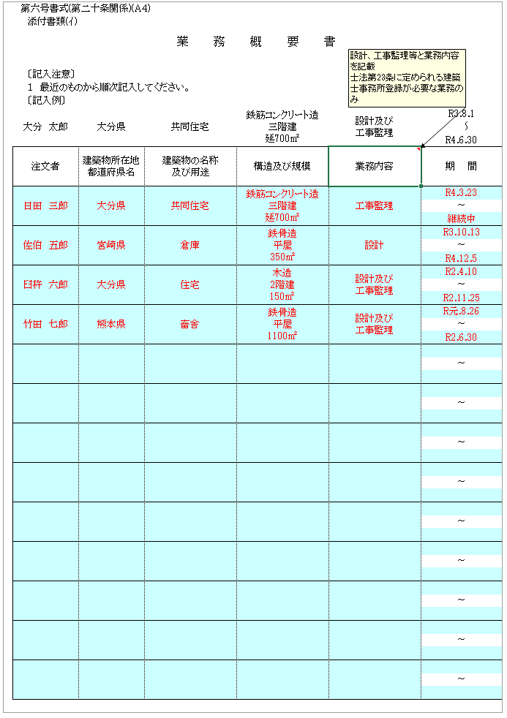
黄色：プルダウン▼の場合：該当するものを選択
〃 なしの場合：□をクリックすると✓が入ります
第六号書式(第二十条関係)(Ａ４)
添付書類(ｲ)
 |  |  |  | 業務概要書

水色は入力箇所
 | 〔記入注意〕
 | １ 最近のものから順次記入してください。
 | 〔記入例〕
大分 太郎 |  | 大分県 | 共同住宅 |  | 鉄筋コンクリート造 三階建 延700㎡ | 設計及び 工事監理 | 2021-08-01
 |  |  |  |  |  |  |  | ～
 |  |  |  |  |  |  | 2022-06-30
注文者 |  | 建築物所在地都道府県名 | 建築物の名称 及び用途 |  | 構造及び規模 | 業務内容 | 期 間

・直近５年間の主なもの（1枚に収まるように）最近のものから
記入してください。
・新規の場合は不要です。
ただし、更新時期を逸したため新規登録となった場合には、
旧登録期間内の業務について記入してください。
・該当する業務実績がなかった場合には、該当なし と
記入してください。
 |  |  |  |  |  |  | ～

 |  |  |  |  |  |  | ～

 |  |  |  |  |  |  | ～

 |  |  |  |  |  |  | ～

 |  |  |  |  |  |  | ～

 |  |  |  |  |  |  | ～

 |  |  |  |  |  |  | ～

 |  |  |  |  |  |  | ～

 |  |  |  |  |  |  | ～

 |  |  |  |  |  |  | ～

 |  |  |  |  |  |  | ～

 |  |  |  |  |  |  | ～

 |  |  |  |  |  |  | ～

4略歴書
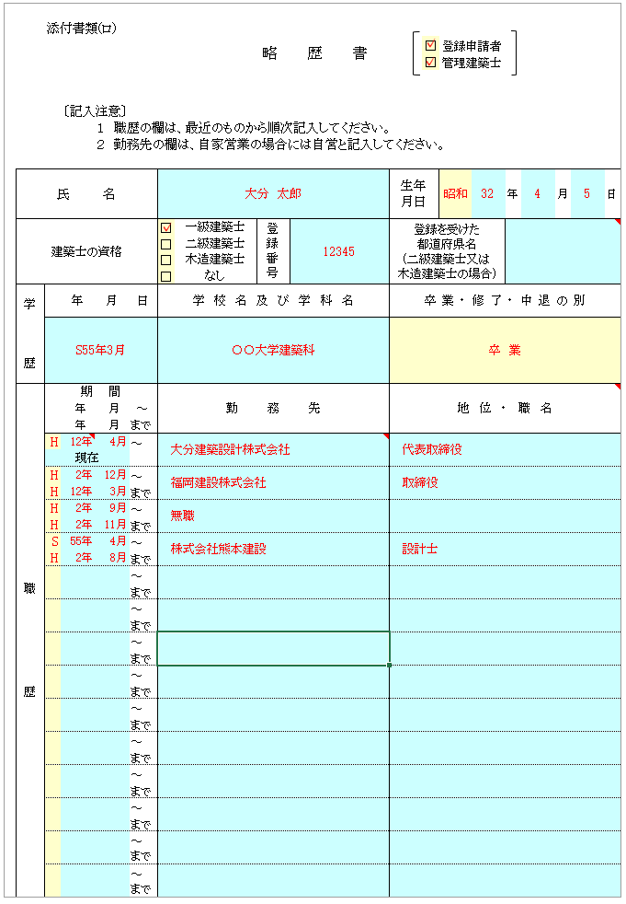
黄色：プルダウン▼の場合：該当するものを選択
〃 なしの場合：□をクリックすると✓が入ります
 | 添付書類(ロ)
 |  |  |  |  |  |  |  | 略 歴 書 |  |  | □ | 登録申請者
 |  |  |  |  |  |  |  |  |  |  | □ | 管理建築士
水色は入力箇所

・登録申請者が管理建築士を兼ねる場合には、両方に✓を入れてください。
 |  | 〔記入注意〕
 |  |  |  | １ 職歴の欄は、最近のものから順次記入してください。
 |  |  |  | ２ 勤務先の欄は、自家営業の場合には自営と記入してください。

氏 名 |  |  |  |  |  |  |  |  |  | 生年 月日 |  |  | 年 | 月 | 日

建築士の資格 |  |  |  |  |  | □ | 一級建築士 |  | 登録番号 | 登録を受けた 都道府県名 (二級建築士又は 木造建築士の場合)
 |  |  |  |  |  | □ | 二級建築士
 |  |  |  |  |  | □ | 木造建築士
 |  |  |  |  |  | □ | なし
学 歴 |  |  | 年 | 月 | 日 | 学校名及び学科名 |  |  |  | 卒業・修了・中退の別

・最終学歴を記入してください。

・職歴は、最終学歴から登録申請時までのものを記入してください。
最終学歴の最初の期間が、職歴の一番下になります。
・職歴は、空いた期間がないように記入してください。
・どこにも勤務していない場合は、無職と記入ください。
職 歴 |  | 期 間 |  |  |  | 勤務先 |  |  |  | 地位・職名
 |  | 年 月 |  |  | ～
 |  | 年 月 |  |  | まで
 |  |  |  |  | ～
 |  | 現在
 |  |  |  |  | ～
 |  |  |  |  | まで
 |  |  |  |  | ～
 |  |  |  |  | まで
 |  |  |  |  | ～
 |  |  |  |  | まで
 |  |  |  |  | ～
 |  |  |  |  | まで
 |  |  |  |  | ～
 |  |  |  |  | まで
 |  |  |  |  | ～
 |  |  |  |  | まで
 |  |  |  |  | ～
 |  |  |  |  | まで
 |  |  |  |  | ～
 |  |  |  |  | まで
 |  |  |  |  | ～
 |  |  |  |  | まで
 |  |  |  |  | ～
 |  |  |  |  | まで
 |  |  |  |  | ～
 |  |  |  |  | まで
 |  |  |  |  | ～
 |  |  |  |  | まで
 |  |  |  |  | ～
 |  |  |  |  | まで

5誓約書
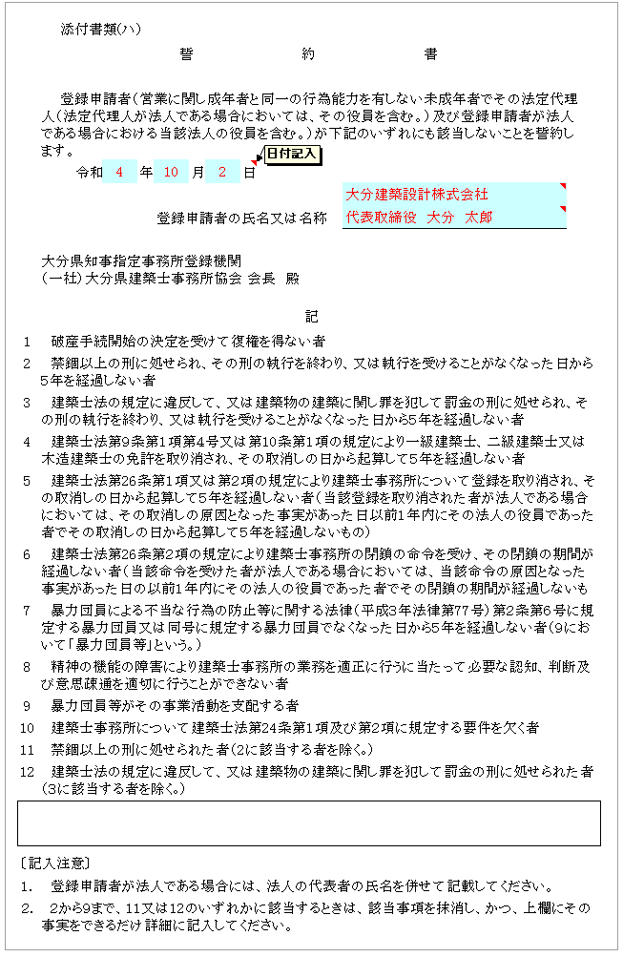
黄色：プルダウン▼の場合：該当するものを選択
〃 なしの場合：□をクリックすると✓が入ります
 |  | 添付書類(ハ)
 |  |  |  |  | 誓約書

水色は入力箇所
 |  | 登録申請者（営業に関し成年者と同一の行為能力を有しない未成年者でその法定代理人（法定代理人が法人である場合においては、その役員を含む。）及び登録申請者が法人である場合における当該法人の役員を含む。）が下記のいずれにも該当しないことを誓約します。
 |  |  | 令和 | 年 |  | 月 | 日
○ 最新の書式を使用してください。
現使使用している書式には、
２．禁錮以上の刑に処せられ・・・
８．精神の機能の障害により・・・ が入っています。
 |  |  |  |  | 登録申請者の氏名又は名称

 |  | 大分県知事指定事務所登録機関
 |  | （一社）大分県建築士事務所協会 会長 殿

記
 | 1 | 破産手続開始の決定を受けて復権を得ない者

 | 2 | 禁錮以上の刑に処せられ、その刑の執行を終わり、又は執行を受けることがなくなった日から５年を経過しない者

 | 3 | 建築士法の規定に違反して、又は建築物の建築に関し罪を犯して罰金の刑に処せられ、その刑の執行を終わり、又は執行を受けることがなくなった日から５年を経過しない者

 | 4 | 建築士法第９条第１項第４号又は第10条第１項の規定により一級建築士、二級建築士又は木造建築士の免許を取り消され、その取消しの日から起算して５年を経過しない者

 | 5 | 建築士法第26条第１項又は第２項の規定により建築士事務所について登録を取り消され、その取消しの日から起算して５年を経過しない者（当該登録を取り消された者が法人である場合においては、その取消しの原因となった事実があった日以前１年内にその法人の役員であった者でその取消しの日から起算して５年を経過しないもの）

 | 6 | 建築士法第26条第２項の規定により建築士事務所の閉鎖の命令を受け、その閉鎖の期間が経過しない者（当該命令を受けた者が法人である場合においては、当該命令の原因となった事実があった日の以前１年内にその法人の役員であった者でその閉鎖の期間が経過しないもの）

 | 7 | 暴力団員による不当な行為の防止等に関する法律（平成３年法律第77号）第２条第６号に規定する暴力団員又は同号に規定する暴力団員でなくなった日から５年を経過しない者（９において「暴力団員等」という。）

 | 8 | 精神の機能の障害により建築士事務所の業務を適正に行うに当たって必要な認知、判断及び意思疎通を適切に行うことができない者

 | 9 | 暴力団員等がその事業活動を支配する者

 | 10 | 建築士事務所について建築士法第24条第１項及び第２項に規定する要件を欠く者

 | 11 | 禁錮以上の刑に処せられた者（2に該当する者を除く｡）

 | 12 | 建築士法の規定に違反して、又は建築物の建築に関し罪を犯して罰金の刑に処せられた者（３に該当する者を除く｡）

 | 〔記入注意〕

 | １. | 登録申請者が法人である場合には、法人の代表者の氏名を併せて記載してください。

 | ２. | ２から９まで、11又は12のいずれかに該当するときは、該当事項を抹消し、かつ、上欄にその事実をできるだけ詳細に記入してください。

6-1付近見取り図
建築士事務所の付近見取図

・目標物を明示し、所在地が分かるように地図を記入してください。
・住宅地図を貼付しても構いませんが、事務所が分かるようにしてください。

6-2写真
 | 別紙様式１ | 事務所の内外の写真 |  | 写真のサイズ（縦7cm×横10cm）

事務所の外部写真（全景） |  |  | 事務所の内部写真１（事務所内が全部見えるように撮影）
○事務所の外部写真（全景）
建物全体が写るように（屋根を入れる）撮影してください
マンション、ビル等も同様です

○事務所の内部写真１・２
建築士事務所として使用する部屋の全景写真（ＰＣ・机の接写不可）
屋根を別角度から2枚撮影してください

事務所の外部写真（標識の記載内容が確認できるように撮影） |  |  | 事務所の内部写真２（事務所内が全部見えるように撮影）
○事務所の外部写真（標識）・・更新および変更時
標識を掲げている位置が分かり、かつ、登録内容が読み取れるように撮影してください

7-1建築士事務所登録台帳【両面印刷】
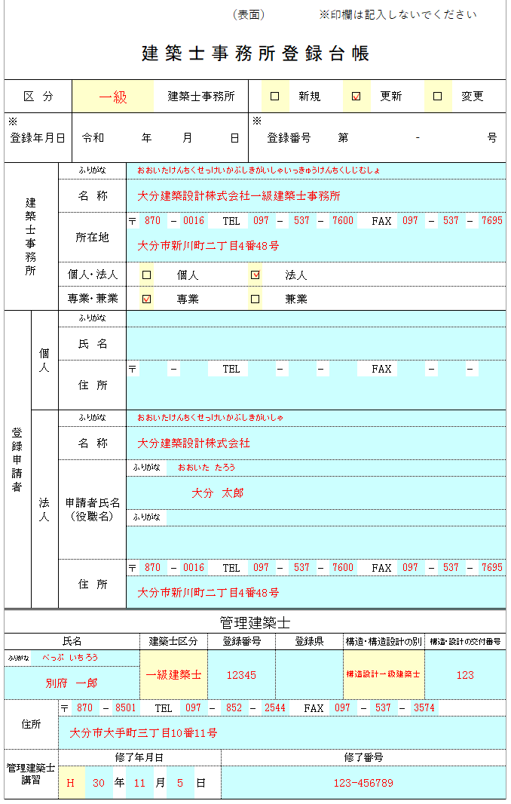
黄色：プルダウン▼の場合：該当するものを選択
〃 なしの場合：□をクリックすると✓が入ります
 |  |  |  |  |  |  |  |  |  |  |  |  |  | （表面） |  |  |  |  |  | ※印欄は記入しないでください

 | 建 築 士 事 務 所 登 録 台 帳
水色は入力箇所

区 分 |  |  |  |  |  |  |  |  | 建築士事務所 |  |  |  |  |  |  | □ |  | 新規 |  |  |  | □ |  | 更新 |  |  | □ | 変更
登録台帳の記載内容と登録申請書の記載内容とに
相違がないように注意してください。
(申請書の通りに記載してください）
※
※
登録年月日 |  |  |  | 令和 |  |  |  | 年 |  |  | 月 |  |  | 日 | 登録番号 |  |  |  |  |  | 第 |  |  |  |  | - |  |  |  | 号

必ず両面印刷にしてください。
所属建築士を裏面に記載しきれない場合は、P2をコピーしていただき、（裏面）と記載されている横に、事務所名を入れてください。
建築士事務所 |  |  | ふりがな
 |  |  | 名 称

 |  |  | 所在地 |  |  |  | 〒 |  |  | - |  |  |  | TEL |  |  | - |  |  | - |  |  |  | FAX |  |  | - |  | -

 |  |  | 個人・法人 |  |  |  |  | □ |  | 個人 |  |  |  |  | □ |  | 法人
 |  |  | 専業・兼業 |  |  |  |  | □ |  | 専業 |  |  |  |  | □ |  | 兼業
登録申請者 |  | 個人 | ふりがな
 |  |  | 氏 名

 |  |  | 住 所 |  |  |  | 〒 |  |  | - |  |  |  | TEL |  |  | - |  |  | - |  |  |  | FAX |  |  | - |  | -

 |  | 法人 | ふりがな
 |  |  | 名 称

 |  |  | 申請者氏名 (役職名) |  |  |  | ふりがな

 |  |  |  |  |  |  | ふりがな

 |  |  | 住 所 |  |  |  | 〒 |  |  | - |  |  |  | TEL |  |  | - |  |  | - |  |  |  | FAX |  |  | - |  | -

管理建築士

氏名 |  |  |  |  |  |  |  | 建築士区分 |  |  |  |  | 登録番号 |  |  |  | 登録県 |  |  |  |  | 構造・構造設計の別 |  |  |  |  | 構造・設計の交付番号
ふりがな

住所 |  |  | 〒 |  | - |  |  |  | TEL |  |  |  | - |  | - |  |  |  | FAX |  |  |  | - |  | -

管理建築士講習 |  |  | 修了年月日 |  |  |  |  |  |  |  |  |  |  | 修了番号
 |  |  |  |  |  | 年 |  |  | 月 |  |  | 日

 |  |  |  |  |  |  |  |  |  |  |  |  |  | （裏面）

所属建築士

・台帳の記載内容と登録申請書の記載内容と
に相違がないように注意してください。
・建築士法第23条に規定されている業務（設
計・工事監理その他）に従事する建築士は
全員記載
・（裏面）の所属建築士のページには、管理
建築士を除いて記載してください。
（管理建築士は表面に記載済）
氏 名 |  |  |  |  |  |  |  | 建築士の別 |  |  |  |  | 登録番号 |  |  |  | 登録を受けた 都道府県名 |  |  |  |  | 構造・構造設計の別 |  |  |  |  | 構造・設計の交付番号
ふりがな

ふりがな

ふりがな

ふりがな

ふりがな

ふりがな

ふりがな

ふりがな

ふりがな

ふりがな

ふりがな

ふりがな

ふりがな

ふりがな

ふりがな

ふりがな

ふりがな

ふりがな

